No1
回總表

 | 正確連結 | http://54.169.174.174/index.php?ctr=sysagency&action=groupprogress

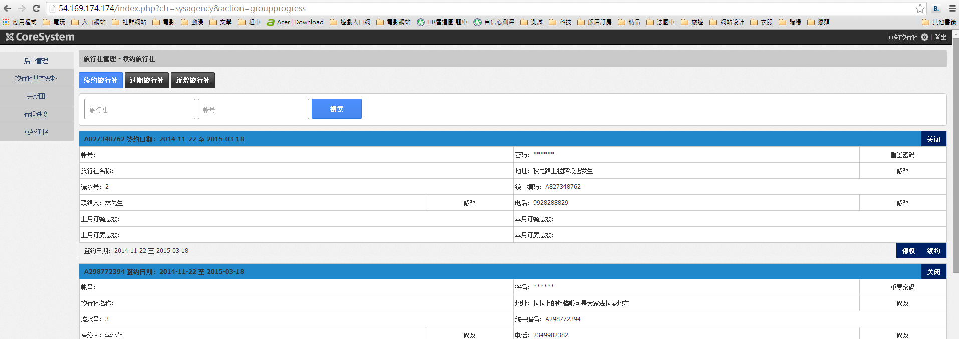
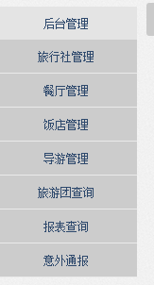

正確畫面
錯誤畫面

正確畫面

No2
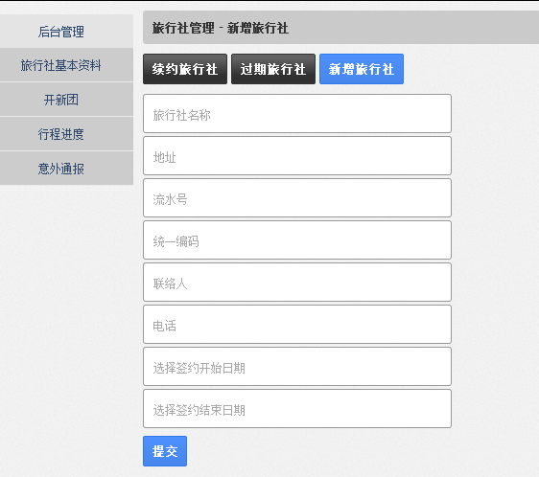
回總表

No4
回總表

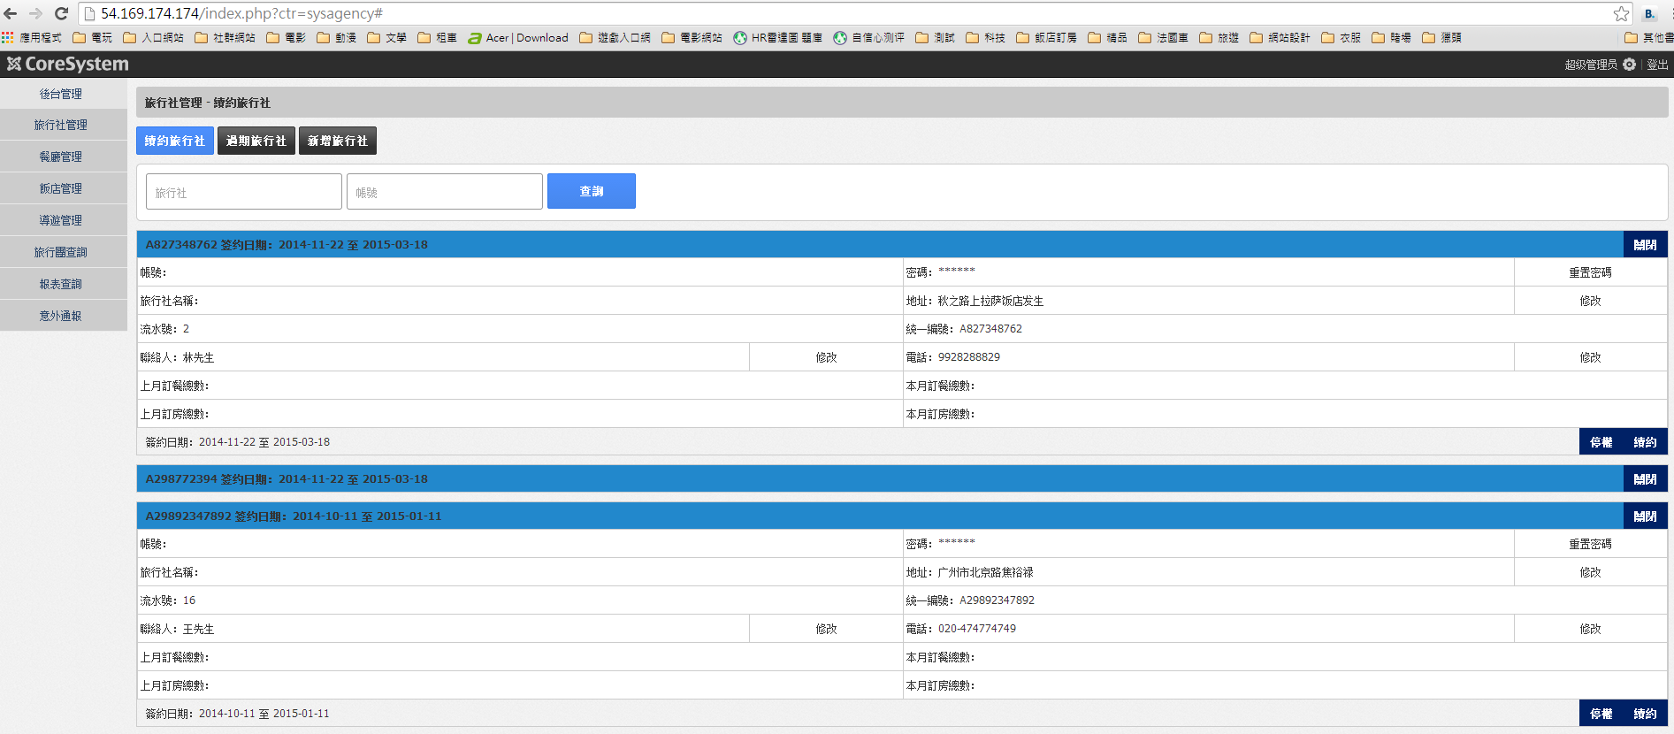

紅色框中點擊都無作用

當項目關閉時，呈現的文字修改為「展開」

No5
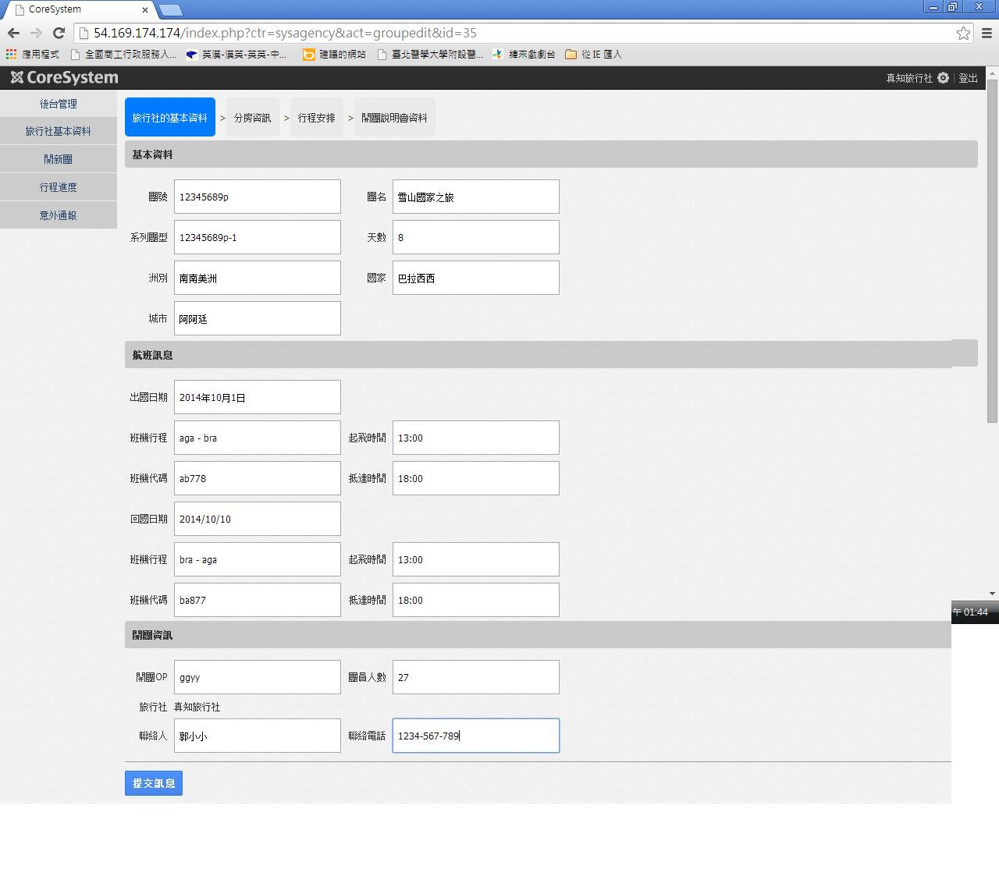
正確畫面
錯誤畫面
正確畫面
回總表

No6
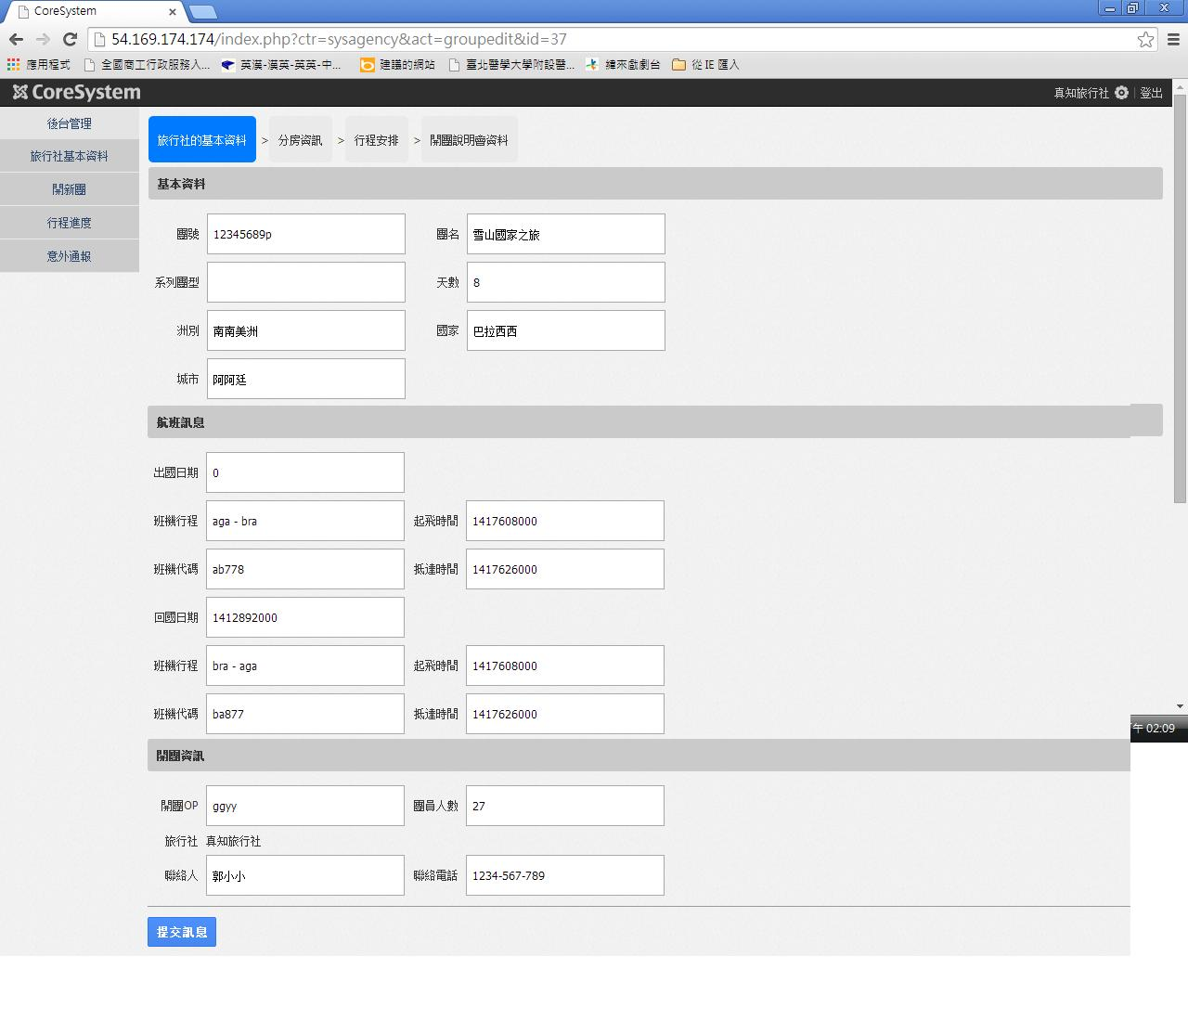
回總表
 | 1. 原輸入資料
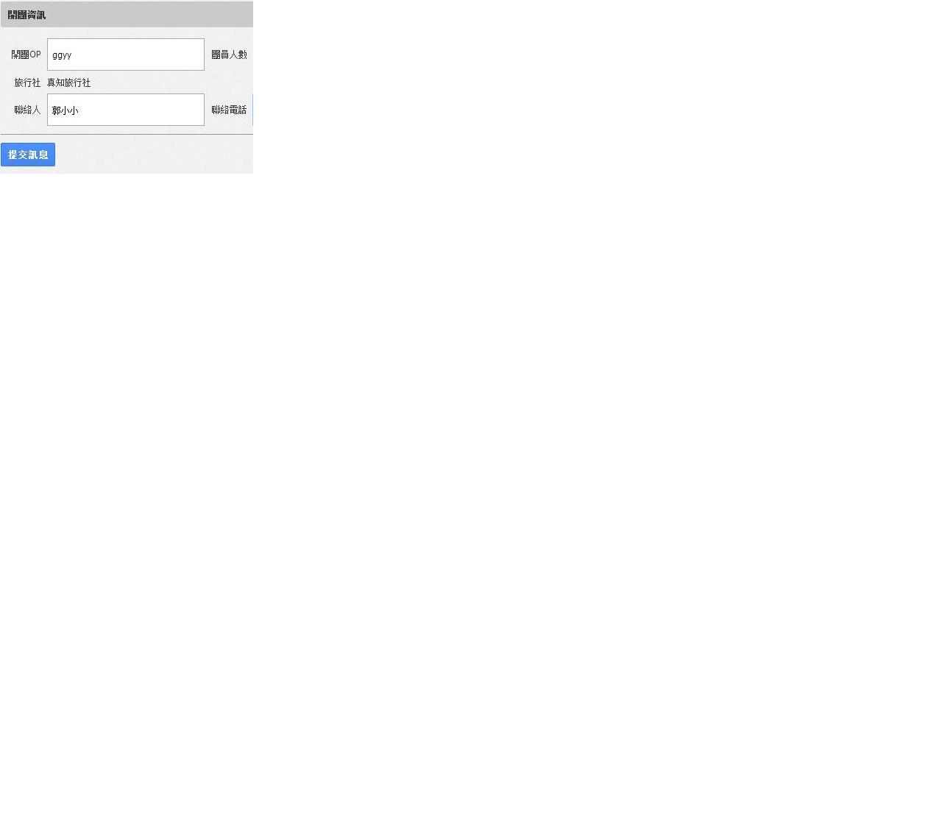

 | 2. 儲存訊息後至分房資訊時,回點基本資料(有部分資料儲存有誤)

No7
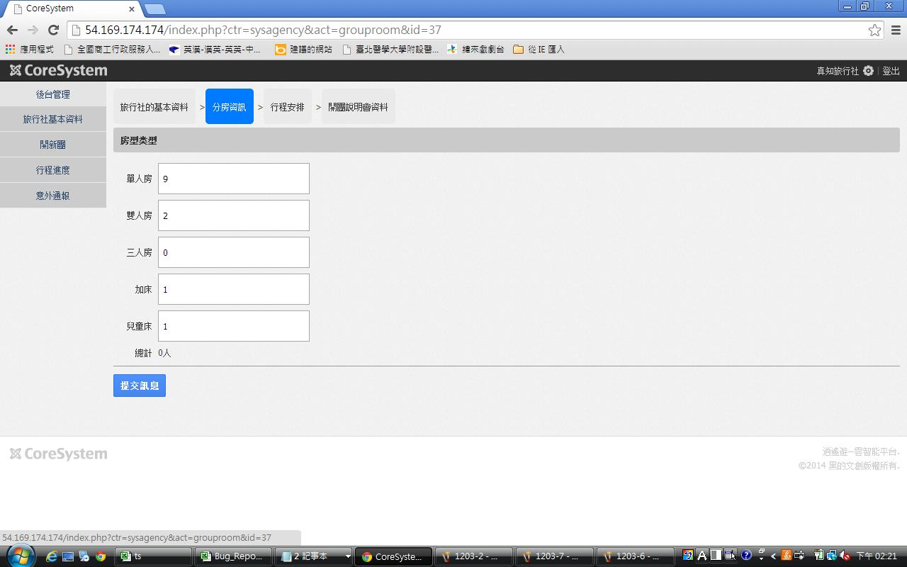
回總表

No8
回總表

 | 正確連結 | http://54.169.174.174/index.php?ctr=syshotel&act=edit

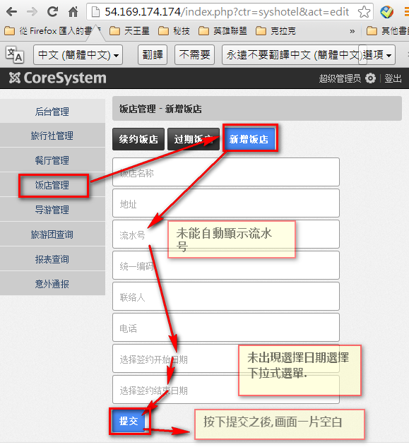

正確畫面

No9
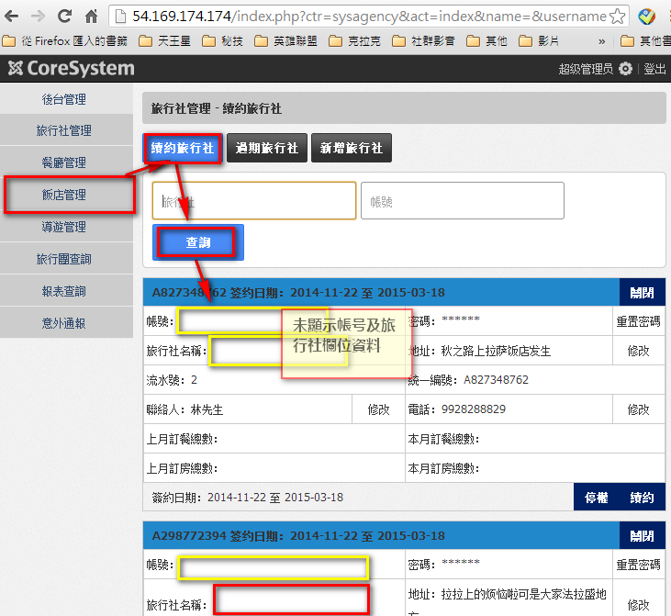
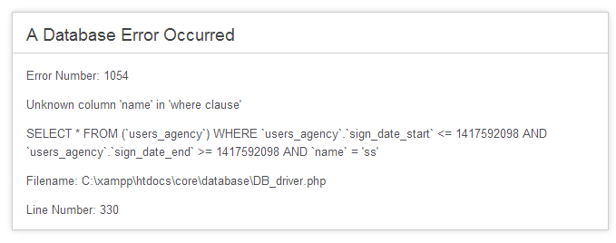
回總表

No10
回總表

表頭稱號修正為與
「餐廳名稱」對應

